sheet1
Login with valid user
Endpoint | https://automationexercise.com/api/verifyLogin
Method | POST
Request Type | x-www-form-urlencoded
Test Data | email: diyego5881@noidem.com password: P@55w0rd
Expected result | 200 OK + session created (token or cookie)
Actual result | 200 OK + csrftoken =6fChCs54i0LnOQAflkRMNRhhCHgvNUsDJsOAQ97BL7lKhv4TrZMFhhDT3COcpufF
Status | Pass
Screenshot | 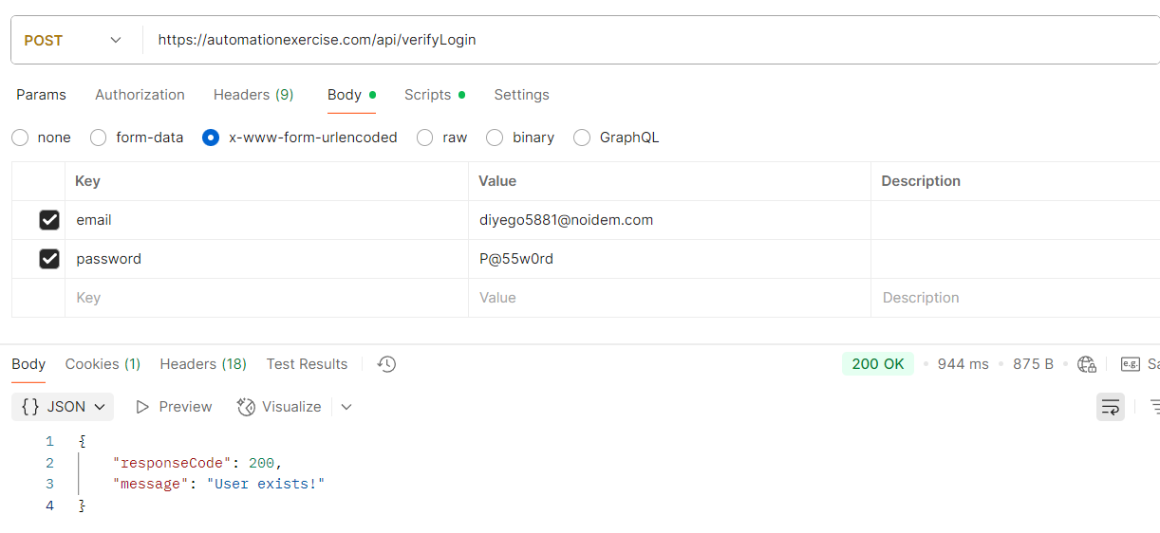
Note | Demo site สาธิตส่งคืน 200 OK สำหรับการตอบกลับทั้งหมด

sheet2
Login with invalid password
Endpoint | https://automationexercise.com/api/verifyLogin
Method | POST
Request Type | x-www-form-urlencoded
Test Data | email: diyego5881@noidem.com password: 11111
Expected result | 401 Unauthorized
Actual result | 200 OK แต่มีข้อความผิดพลาดในเนื้อหา
Status | Fail
Screenshot | 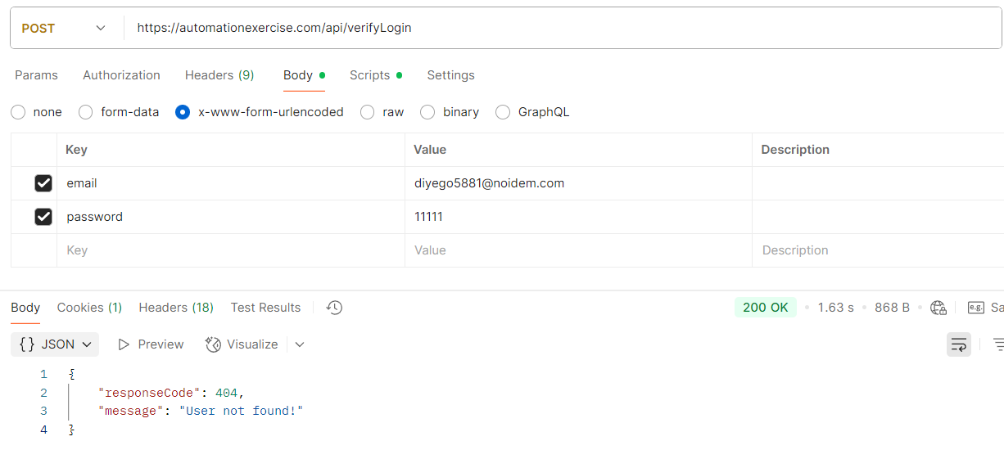
Note | Demo site สาธิตส่งคืน 200 OK สำหรับการตอบกลับทั้งหมด

sheet3
Get All Products List
Endpoint | https://automationexercise.com/api/productsList
Method | GET
Request Type | N/A
Test Data | N/A
Expected result | 200 OK + array data of products
Actual result | 200 OK + array data of products
Status | Pass
Screenshot | 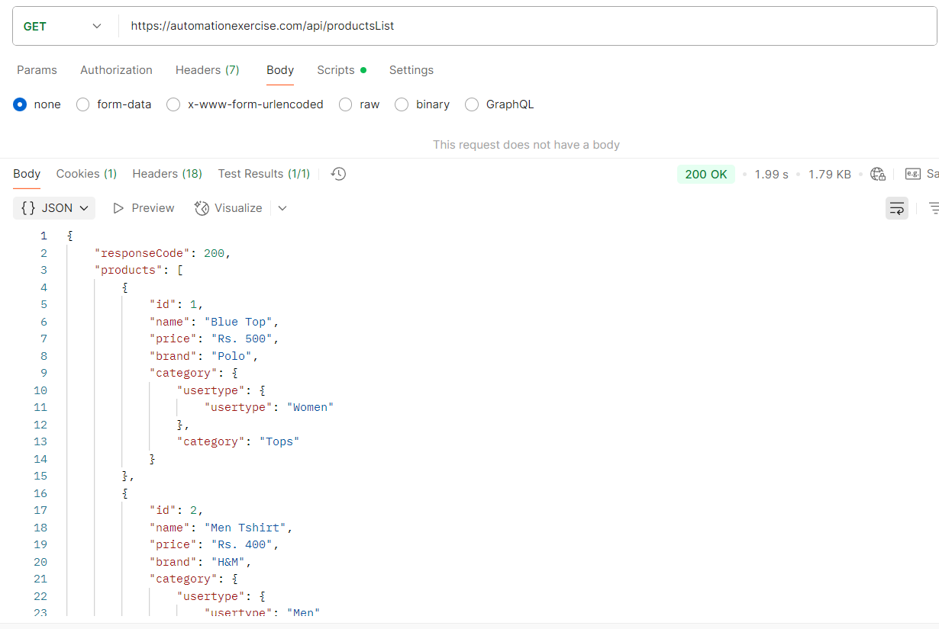
Note | Demo site สาธิตส่งคืน 200 OK สำหรับการตอบกลับทั้งหมด

sheet4
Get All Brands List
Endpoint | https://automationexercise.com/api/brandsList
Method | GET
Request Type | N/A
Test Data | N/A
Expected result | 200 OK + array data of brands
Actual result | 200 OK + array data of brands
Status | Pass
Screenshot | 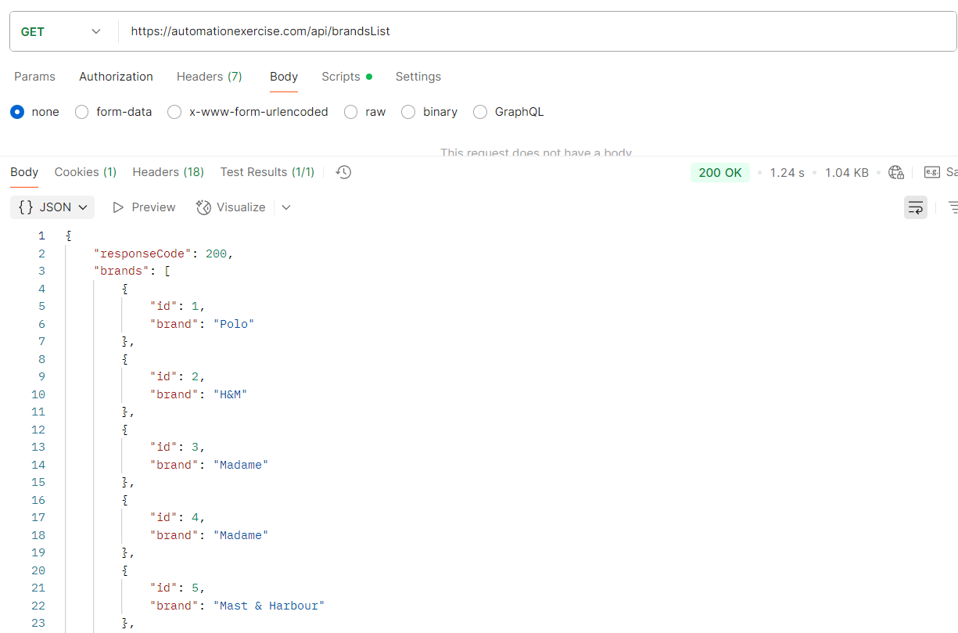
Note | Demo site สาธิตส่งคืน 200 OK สำหรับการตอบกลับทั้งหมด

